enlaces y recursos JAVA
red | Compartir carpetas en windows 10: HABILITAR SMV 1.0/CIFS |  |  |  | [misma red y mismo grupo de trabajo]
 | https://www.youtube.com/watch?v=1Bu4_QNyEoM |  | minuto: 4:00

red | Asigna una unidad de red para acceder a ella desde el Explorador de archivos en Windows sin tener que buscarla ni escribir su dirección de red cada vez.
 | https://support.microsoft.com/es-es/windows/asignar-una-unidad-de-red-en-windows-29ce55d1-34e3-a7e2-4801-131475f9557d#:~:text=Abre%20el%20Explorador%20de%20archivos,selecciona%20una%20letra%20de%20unidad.
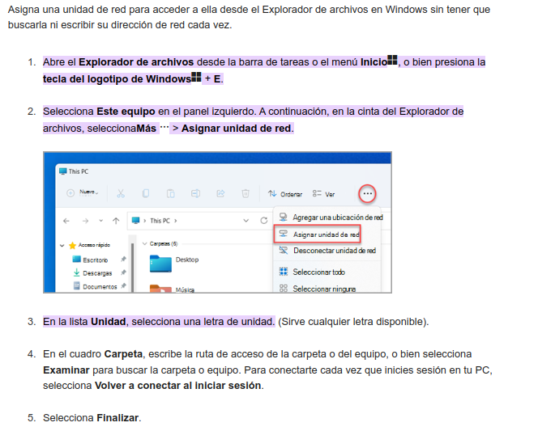

JAVA | Leer archivos CSV en JAVA
 | https://www.youtube.com/watch?v=uwn-Zkttux4

 | Poner icono en la aplicacion
 | https://www.youtube.com/watch?v=BeFy7qRWa-Y

 | configurar Jtabla
 | https://github.com/chenaoh/curso-java-swing-codejavu/tree/master/EjemploJtablePersonalizado/src

 | poner boton en jtable
 | https://www.youtube.com/watch?v=xQtyBsUaKAY

 | leer y escribir fichero de propiedades
 |  | https://www.youtube.com/watch?v=NZESozujo_A |  |  |  | Curso completo mysql + java
 |  | https://www.youtube.com/watch?v=bFXJUbaCb5g
 |  |  |  |  |  |  | https://www.youtube.com/playlist?list=PL-Mlm_HYjCo_uketceEXL4CuoPf9t38FZ
 | sqlite GRUD
 |  | https://www.youtube.com/watch?v=kPCbb80_6GI

 |  | https://www.youtube.com/watch?v=Soe5FrO-tp4 |  | Como hacer CRUD en Java Escritorio MVC - Listar
 |  | https://www.youtube.com/watch?v=d7-PPSKgouA |  | Como hacer CRUD en Java Escritorio MVC - Eliminar
 |  | https://www.youtube.com/watch?v=Zg0SMBhZ58s |  | Como hacer CRUD en Java Escritorio MVC - Actualizar
 |  | https://www.youtube.com/watch?v=30rPFrwMOQI |  | Como hacer CRUD en Java Escritorio MVC - Agregar

 | MYSQL CRUD EN JAVA CON MYSEL
 |  | https://www.youtube.com/watch?v=Erw8W5pH_T4
 |  | https://www.youtube.com/watch?v=Fxk77AJPejM

 | UN M MONTON DE EJEMPLOS
 |  | https://github.com/chenaoh/curso-java-swing-codejavu

 | JCALENDAR:
 |  | https://www.youtube.com/watch?v=av8C2VmAGqo |  |  | video explicativo para instalar jcalendar en java netbeans
 |  | https://toedter.com/jcalendar/ |  |  | codigo fuente del jcalendar:
 |  | https://github.com/javatlacati/jcalendar

LIBRERIAS Y POM ORG PROY
Añadorr al fichero pom.xml
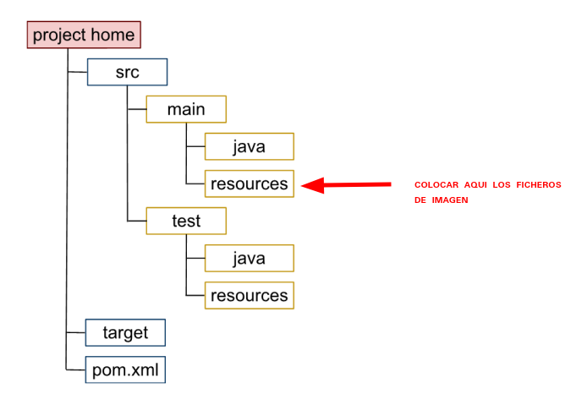
<build>
<plugins>
<plugin>
<groupId>org.apache.maven.plugins</groupId>
<artifactId>maven-jar-plugin</artifactId>
<version>3.0.2</version>
<configuration>
<archive>
<manifest>
<addClasspath>true</addClasspath>
<classpathPrefix>lib/</classpathPrefix>
<mainClass>NewJFrame</mainClass>/* poner packete y clase de inicio */
</manifest>
</archive>
</configuration>
</plugin>
</plugins>
</build>

Copia de Librerias:

 | https://es.stackoverflow.com/questions/350588/c%c3%b3mo-funciona-classpath

